Dark khó lọc
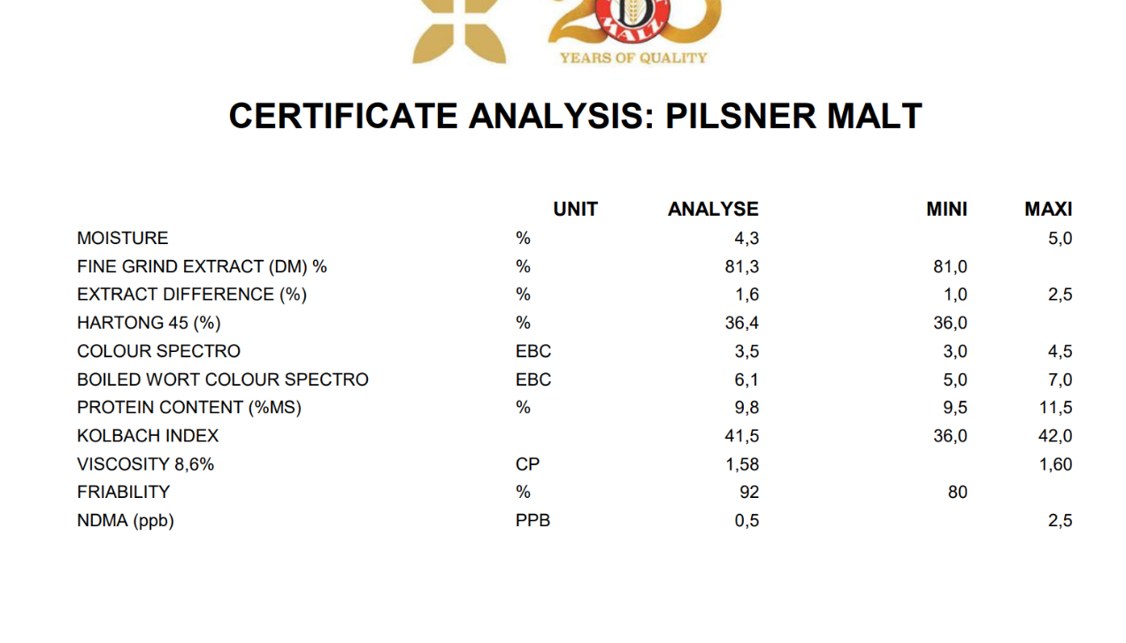
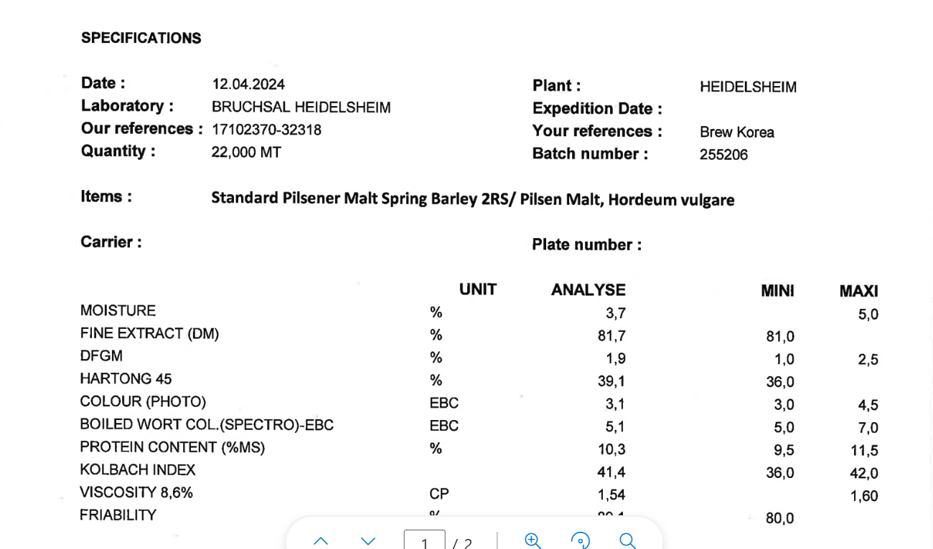
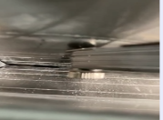
Recipe thống số cài đặt Dark trong quá trình lọc |  |  |  |  |  |  |  |  |  |  |  | Thông số flow và chiều cao nâng hạ cánh cào thực tế ứng với Diff. Pressure trong quá trình lọc |  |  |  |  |  |  |  |  |  |  |  |  | Polygon trong quá trình Lọc (BN Pale) |  |  |  |  |  |  | Polygon trong quá trình Lọc (BN Dark) |  |  |  |  |  |  | Polygon trong quá trình Lọc (PQ Dark)

Step | Step production | Funtion name | Parameters setting |  |  |  |  |  |  |  |  |  |  |  |  |  |  |  |  |  |  |  |  |  | 7 |  |  |  |  |  |  | 7 |  |  |  |  |  |  | 7
 |  |  | Ba Na Dark Original | Ba Na Dark Currunt | Ba Na Pale Ale | PQ Dark |  |  |  |  |  | Setting | Ba Ba Dark |  |  |  |  |  | Setting | Ba Na Pale |  |  |  |  | Diff. Pressure | 50 | 100 | 150 | 200 | 250 | 300 | Diff. Pressure | 50 | 100 | 150 | 200 | 250 | 300 | Diff. Pressure | 50 | 100 | 150 | 200 | 250 | 300
12 | First wort | Monitering time [min.sec] | 120.00 | 120.00 | 60 | 120 |  |  |  |  |  |  |  |  |  |  |  |  |  |  |  |  |  |  | Setpoint flow rate (hl/h) | 10.00 | 8.40 | 6.60 | 5.00 | 3.40 | 1.60 | Setpoint flow rate (hl/h) | 10.00 | 8.40 | 6.60 | 5.00 | 3.40 | 1.60 | Setpoint flow rate (hl/h)
 |  | Polygon flow rate [No.]: | 7.00 | 7.00 | 11 | 8.00
 |  | Polygon Rake height [No.]: | 16.00 | 16.00 | 16 | 11.00 |  |  |  |  |  |  |  |  |  |  |  |  |  |  |  |  |  |  | 16 |  |  |  |  |  |  | 7 |  |  |  |  |  |  | 16
 |  | Later wort | 6.00 | 6.20 | 6.5 | 6.00 |  |  |  |  |  | 6.2 | 0.21 |  | 3.83 |  | 5.42 |  | 6.3 | 5.3 | 6.3 | 5.63 | 6.3 | 6.06 | Diff. Pressure | 50 | 100 | 150 | 200 | 250 | 300 | Diff. Pressure | 50 | 100 | 150 | 200 | 250 | 300 | Diff. Pressure | 50 | 100 | 150 | 200 | 250 | 300
 |  | Flow rate PLC controled/Lauter pump (hl/h) | 3.86 | 3.86 | 12.97 | 6.70 |  |  |  |  |  | 9.33 | 9.37 | 3.52 | 3.82 | 2.6 | 2.95 |  | 8.59 | 8.85 | 17.31 | 12.72 | 14.61 | 15.04 | Setpoint rake height (mm) | 100.00 | 70.00 | 30.00 | 20.00 | 10.00 | 0.00 | Setpoint rake height (mm) | 300.00 | 280.00 | 250.00 | 200.00 | 170.00 | 140.00 | Setpoint rake height (mm)
 |  | Rake lauter tun/ motor speed(%) | 2.00 | 2.00 | 2 | 2.00
 |  | Rate gear lauter tun PLC controled/Lauter pump (mm) | 14.37 | 14.37 | 45.58 | 152.05 |  |  |  |  |  | 87.72 | 87.72 | 10.91 | 10.91 | 6.63 | 6.63 |  | 118.4 | 118.4 | 112.81 | 112.81 | 79.26 | 79.26 | 8 |  |  |  |  |  |  | 8 |  |  |  |  |  |  | 8
 |  | Diff. pressure/ PW MAX pressure diff.deep cut | 350.00 | 350.00 | 270 | 350.00 |  |  |  |  |  | 350 | 71.26 |  | 248.2 |  | 278 |  | 270 | 20.48 |  | 41.6 |  | 96.29 | Diff. Pressure | 50 | 100 | 150 | 200 | 250 | 300 | Diff. Pressure | 50 | 100 | 150 | 200 | 250 | 300 | Diff. Pressure | 50 | 100 | 150 | 200 | 250 | 300
 |  | Partial system lauter tun | 0.00 0=off; 1=on; deep cut at step begin | 0.00 0=off; 1=on; deep cut at step begin | 0.00 0=off; 1=on; deep cut at step begin | 0.00 0=off; 1=on; deep cut at step begin |  |  |  |  |  |  |  |  |  |  |  |  |  |  |  |  |  |  | Setpoint flow rate (hl/h) | 11.80 | 9.20 | 6.60 | 5.00 | 3.00 | 1.60 | Setpoint flow rate (hl/h) | 10.00 | 33.00 | 30.00 | 28.00 | 25.00 | 20.00 | Setpoint flow rate (hl/h) | 11.80 | 9.20 | 6.60 | 5.80 | 4.00 | 1.80
13 | Second wort 1 | Monitering time [min.sec] | 60.00 | 60.00 | 60 | 60.00
 |  | Polygon flow rate [No.]: | 8.00 | 8.00 | 14 | 10.00 |  |  |  |  |  |  |  |  |  |  |  |  |  |  |  |  |  |  | 15 |  |  |  |  |  |  | 8 |  |  |  |  |  |  | 15
 |  | Polygon Rake height [No.]: | 15.00 | 15.00 | 15 | 13.00 |  |  |  |  |  |  |  |  |  |  |  |  |  |  |  |  |  |  | Diff. Pressure | 50 | 100 | 150 | 200 | 250 | 300 | Diff. Pressure | 50 | 100 | 150 | 200 | 250 | 300 | Diff. Pressure | 50 | 100 | 150 | 200 | 250 | 300
 |  | Later wort | 3.00 | 3.00 | 5 | 2.50 |  |  |  |  |  | 3 | 0.03 |  | 1.36 |  | 1.52 |  | 5 |  | 5 |  |  |  | Setpoint rake height (mm) | 90.00 | 70.00 | 55.00 | 40.00 | 25.00 | 10.00 | Setpoint rake height (mm) | 300.00 | 240.00 | 180.00 | 120.00 | 80.00 | 40.00 | Setpoint rake height (mm)
 |  | Flow rate PLC controled/Lauter pump (hl/h) | 7.13 | 7.13 | 17.14 | 9.29 |  |  |  |  |  | 2.49 | 2.95 | 4.48 | 4.63 | 4.13 | 4.42 |  | 15.64 | 16.55 | 16.32 | 16.44
 |  | Rake lauter tun/ motor speed(%) | 2.00 | 2.00 | 2 | 2.50 |  |  |  |  |  |  |  |  |  |  |  |  |  |  |  |  |  |  | 10 |  |  |  |  |  |  | 9 |  |  |  |  |  |  | 9
 |  | Rate gear lauter tun PLC controled/Lauter pump (mm) | 42.37 | 42.37 | 29.4 | 42.16 |  |  |  |  |  | 102.38 | 102.38 | 36.87 | 36.87 | 33.63 | 33.63 |  | 23.81 | 23.81 | 26.73 | 26.73 |  |  | Diff. Pressure | 50 | 100 | 150 | 200 | 250 | 300 | Diff. Pressure | 50 | 100 | 150 | 200 | 250 | 300 | Diff. Pressure | 50 | 100 | 150 | 200 | 250 | 300
 |  | Mixed water LT | 3.00 | 3.00 | 5 | 2.00 |  |  |  |  |  |  |  |  |  |  |  |  |  |  |  |  |  |  | Setpoint flow rate (hl/h) | 15.00 | 12.60 | 10.00 | 6.60 | 3.40 | 1.00 | Setpoint flow rate (hl/h) | 13.40 | 11.40 | 9.20 | 7.60 | 5.40 | 3.80 | Setpoint flow rate (hl/h) | 13.40 | 11.40 | 8.00 | 7.00 | 5.00 | 2.00
 |  | Water mixer lauter tun | 78.00 | 78.00 | 78 | 78.00
 |  | Diff. pressure/ PW MAX pressure diff.deep cut | 300.00 | 300.00 | 400 | 300.00 |  |  |  |  |  | 300 | 17.3 |  | 214 |  | 226 |  | 400 | 247.04 |  | 249.5 |  |  | 15 |  |  |  |  |  |  | 9 |  |  |  |  |  |  | 15
 |  | Partial system lauter tun | 0.00 0=off; 1=on; deep cut at step begin | 0.00 0=off; 1=on; deep cut at step begin | 0.00 0=off; 1=on; deep cut at step begin | 0.00 0=off; 1=on; deep cut at step begin |  |  |  |  |  |  |  |  |  |  |  |  |  |  |  |  |  |  | Diff. Pressure | 50 | 100 | 150 | 200 | 250 | 300 | Diff. Pressure | 50 | 100 | 150 | 200 | 250 | 300 | Diff. Pressure | 50 | 100 | 150 | 200 | 250 | 300
14 | Second wort 2 | Monitering time [min.sec] | 60.00 | 60.00 | 60 | 60.00 |  |  |  |  |  |  |  |  |  |  |  |  |  |  |  |  |  |  | Setpoint rake height (mm) | 90.00 | 70.00 | 55.00 | 40.00 | 25.00 | 10.00 | Setpoint rake height (mm) | 300.00 | 220.00 | 140.00 | 90.00 | 50.00 | 30.00 | Setpoint rake height (mm)
 |  | Polygon flow rate [No.]: | 11.00 | 10.00 | 15 | 11.00
 |  | Polygon Rake height [No.]: | 15.00 | 15.00 | 15 | 15.00 |  |  |  |  |  |  |  |  |  |  |  |  |  |  |  |  |  |  | 14 |  |  |  |  |  |  | 10 |  |  |  |  |  |  | 10
 |  | Later wort | 4.00 | 4.00 | 6 | 4.00 |  |  |  |  |  | 4 | 0.37 |  | 0.81 |  | 3.78 |  |  |  |  |  |  |  | Diff. Pressure | 50 | 100 | 150 | 200 | 250 | 300 | Diff. Pressure | 50 | 100 | 150 | 200 | 250 | 300 | Diff. Pressure | 50 | 100 | 150 | 200 | 250 | 300
 |  | Flow rate PLC controled/Lauter pump (hl/h) | 11.04 | 14.81 | 28.6 | 14.81 |  |  |  |  |  | 5.68 | 7.88 | 4.14 | 4.02 | 2.36 | 2.57 |  |  |  |  |  |  |  | Setpoint flow rate (hl/h) | 32.00 | 27.00 | 24.00 | 20.00 | 16.00 | 13.00 | Setpoint flow rate (hl/h) | 15.00 | 12.60 | 10.00 | 6.60 | 3.40 | 1.00 | Setpoint flow rate (hl/h) | 15.00 | 12.60 | 10.00 | 8.20 | 6.00 | 2.50
 |  | Rake lauter tun/ motor speed(%) | 2.00 | 2.00 | 2 | 4.50
 |  | Rate gear lauter tun PLC controled/Lauter pump (mm) | 55.10 | 19.52 | 44.71 | 19.52 |  |  |  |  |  | 40.27 | 40.27 | 28.49 | 28.49 | 19.07 | 19.07 |  |  |  |  |  |  |  | 15 |  |  |  |  |  |  | 10 |  |  |  |  |  |  | 15
 |  | Mixed water LT | 4.00 | 4.00 | 6 | 4.00 |  |  |  |  |  |  |  |  |  |  |  |  |  |  |  |  |  |  | Diff. Pressure | 50 | 100 | 150 | 200 | 250 | 300 | Diff. Pressure | 50 | 100 | 150 | 200 | 250 | 300 | Diff. Pressure | 50 | 100 | 150 | 200 | 250 | 300
 |  | Water mixer lauter tun | 78.00 | 78.00 | 78 | 78.00 |  |  |  |  |  |  |  |  |  |  |  |  |  |  |  |  |  |  | Setpoint rake height (mm) | 90.00 | 70.00 | 55.00 | 40.00 | 25.00 | 10.00 | Setpoint rake height (mm) | 250.00 | 220.00 | 180.00 | 140.00 | 100.00 | 70.00 | Setpoint rake height (mm)
 |  | Diff. pressure/ PW MAX pressure diff.deep cut | 350.00 | 350.00 | 300 | 350.00 |  |  |  |  |  | 350 | 221.87 |  | 238.65 |  | 251.24
 |  | Partial system lauter tun | 0.00 0=off; 1=on; deep cut at step begin | 0.00 0=off; 1=on; deep cut at step begin | 0.00 0=off; 1=on; deep cut at step begin | 0.00 0=off; 1=on; deep cut at step begin |  |  |  |  |  |  |  |  |  |  |  |  |  |  |  |  |  |  | 15 |  |  |  |  |  |  | 11 |  |  |  |  |  |  | 11
15 | Second wort 3 | Monitering time [min.sec] | 60.00 | 60.00 | 60 | 60.00 |  |  |  |  |  |  |  |  |  |  |  |  |  |  |  |  |  |  | Diff. Pressure | 50 | 100 | 150 | 200 | 250 | 300 | Diff. Pressure | 50 | 100 | 150 | 200 | 250 | 300 | Diff. Pressure | 50 | 100 | 150 | 200 | 250 | 300
 |  | Polygon flow rate [No.]: | 14.00 | 14.00 | 15 | 12.00 |  |  |  |  |  |  |  |  |  |  |  |  |  |  |  |  |  |  | Setpoint flow rate (hl/h) | 35.00 | 33.00 | 30.00 | 28.00 | 25.00 | 20.00 | Setpoint flow rate (hl/h) | 16.60 | 14.20 | 12.20 | 10.40 | 8.80 | 6.80 | Setpoint flow rate (hl/h) | 16.60 | 14.20 | 11.50 | 9.40 | 7.00 | 3.00
 |  | Polygon Rake height [No.]: | 15.00 | 15.00 | 15 | 15.00
 |  | Later wort | 4.00 | 4.00 | 4.5 | 4.00 |  |  |  |  |  | 4 | 0.1 |  | 1.17 |  | 1.27 |  | 4.3 |  |  |  |  |  | 15 |  |  |  |  |  |  | 11 |  |  |  |  |  |  | 15
 |  | Flow rate PLC controled/Lauter pump (hl/h) | 20.68 | 20.68 | 28.47 | 6.89 |  |  |  |  |  | 16.25 | 15.15 | 15.31 | 9.35 | 15.31 | 7.9 |  | 26.14 | 25.93 | 23.84 | 24.23 |  |  | Diff. Pressure | 50 | 100 | 150 | 200 | 250 | 300 | Diff. Pressure | 50 | 100 | 150 | 200 | 250 | 300 | Diff. Pressure | 50 | 100 | 150 | 200 | 250 | 300
 |  | Rake lauter tun/ motor speed(%) | 2.00 | 2.00 | 2 | 4.50 |  |  |  |  |  |  |  |  |  |  |  |  |  |  |  |  |  |  | Setpoint rake height (mm) | 90.00 | 70.00 | 55.00 | 40.00 | 25.00 | 10.00 | Setpoint rake height (mm) | 250.00 | 200.00 | 150.00 | 100.00 | 50.00 | 20.00 | Setpoint rake height (mm)
 |  | Rate gear lauter tun PLC controled/Lauter pump (mm) | 39.73 | 39.73 | 44.71 | 21.32 |  |  |  |  |  | 22.01 | 22.01 | 1.6 | 1.6 | 2.63 | 2.63 |  | 30.08 | 30.08 | 22.43 | 22.43
 |  | Mixed water LT | 4.00 | 4.00 | 3.5 | 4.00 |  |  |  |  |  |  |  |  |  |  |  |  |  |  |  |  |  |  |  |  |  |  |  |  |  | 12 |  |  |  |  |  |  | 12
 |  | Water mixer lauter tun | 78.00 | 78.00 | 78 | 78.00 |  |  |  |  |  |  |  |  |  |  |  |  |  |  |  |  |  |  |  |  |  |  |  |  |  | Diff. Pressure | 50 | 100 | 150 | 200 | 250 | 300 | Diff. Pressure | 50 | 100 | 150 | 200 | 250 | 300
 |  | Diff. pressure/ PW MAX pressure diff.deep cut | 400.00 | 400.00 | 300 | 350.00 |  |  |  |  |  | 400 | 243.57 |  | 332.1 |  | 326.47 |  | 300 | 242.7 |  | 268.02 |  |  |  |  |  |  |  |  |  | Setpoint flow rate (hl/h) | 18.00 | 15.00 | 11.80 | 8.40 | 6.00 | 3.00 | Setpoint flow rate (hl/h) | 20.00 | 16.00 | 13.00 | 11.00 | 8.00 | 4.00
 |  | Partial system lauter tun | 0.00 0=off; 1=on; deep cut at step begin | 0.00 0=off; 1=on; deep cut at step begin | 0.00 0=off; 1=on; deep cut at step begin | 0.00 0=off; 1=on; deep cut at step begin
16 | Second wort 4 | Monitering time [min.sec] | 60.00 | 60.00 | N/A | 60.00 |  |  |  |  |  |  |  |  |  |  |  |  |  |  |  |  |  |  |  |  |  |  |  |  |  | 12 |  |  |  |  |  |  | 15
 |  | Polygon flow rate [No.]: | 14.00 | 15.00 |  | 13.00 |  |  |  |  |  |  |  |  |  |  |  |  |  |  |  |  |  |  |  |  |  |  |  |  |  | Diff. Pressure | 50 | 100 | 150 | 200 | 250 | 300 | Diff. Pressure | 50 | 100 | 150 | 200 | 250 | 300
 |  | Polygon Rake height [No.]: | 15.00 | 15.00 |  | 15.00 |  |  |  |  |  |  |  |  |  |  |  |  |  |  |  |  |  |  |  |  |  |  |  |  |  | Setpoint rake height (mm) | 250.00 | 180.00 | 120.00 | 80.00 | 50.00 | 15.00 | Setpoint rake height (mm)
 |  | Later wort | 3.00 | 3.00 |  | 3.00
 |  | Flow rate PLC controled/Lauter pump (hl/h) | 13.32 | 20.94 |  | 0.00 |  |  |  |  |  |  |  |  |  |  |  |  |  |  |  |  |  |  |  |  |  |  |  |  |  | 13 |  |  |  |  |  |  | 13
 |  | Rake lauter tun/ motor speed(%) | 2.00 | 2.00 |  | 4.50 |  |  |  |  |  |  |  |  |  |  |  |  |  |  |  |  |  |  |  |  |  |  |  |  |  | Diff. Pressure | 50 | 100 | 150 | 200 | 250 | 300 | Diff. Pressure | 50 | 100 | 150 | 200 | 250 | 300
 |  | Rate gear lauter tun PLC controled/Lauter pump (mm) | 11.30 | 13.21 |  | 0.00 |  |  |  |  |  |  |  |  |  |  |  |  |  |  |  |  |  |  |  |  |  |  |  |  |  | Setpoint flow rate (hl/h) | 20.00 | 17.60 | 13.40 | 8.00 | 5.60 | 3.00 | Setpoint flow rate (hl/h) | 24.00 | 20.00 | 16.00 | 13.00 | 10.00 | 5.00
 |  | Mixed water LT | 3.00 | 2.20 |  | 3.00
 |  | Water mixer lauter tun | 78.00 | 78.00 |  | 78.00 |  |  |  |  |  |  |  |  |  |  |  |  |  |  |  |  |  |  |  |  |  |  |  |  |  | 13 |  |  |  |  |  |  | 15
 |  | Diff. pressure/ PW MAX pressure diff.deep cut | 400.00 | 400.00 |  | 400.00 |  |  |  |  |  |  |  |  |  |  |  |  |  |  |  |  |  |  |  |  |  |  |  |  |  | Diff. Pressure | 50 | 100 | 150 | 200 | 250 | 300 | Diff. Pressure | 50 | 100 | 150 | 200 | 250 | 300
 |  | Partial system lauter tun | 0.00 0=off; 1=on; deep cut at step begin | 0.00 0=off; 1=on; deep cut at step begin |  | 0.00 0=off; 1=on; deep cut at step begin |  |  |  |  |  |  |  |  |  |  |  |  |  |  |  |  |  |  |  |  |  |  |  |  |  | Setpoint rake height (mm) | 150.00 | 50.00 | 50.00 | 30.00 | 10.00 | 5.00 | Setpoint rake height (mm)
17 | Second wort 5 | Monitering time [min.sec] | 60.00 | 60.00 | N/A | 60.00
 |  | Polygon flow rate [No.]: | 15.00 | 15.00 |  | 14.00 |  |  |  |  |  |  |  |  |  |  |  |  |  |  |  |  |  |  |  |  |  |  |  |  |  | 14 |  |  |  |  |  |  | 14
 |  | Polygon Rake height [No.]: | 15.00 | 15.00 |  | 15.00 |  |  |  |  |  |  |  |  |  |  |  |  |  |  |  |  |  |  |  |  |  |  |  |  |  | Diff. Pressure | 50 | 100 | 150 | 200 | 250 | 300 | Diff. Pressure | 50 | 100 | 150 | 200 | 250 | 300
 |  | Later wort | 2.00 | 1.30 |  | 2.00 |  |  |  |  |  |  |  |  |  |  |  |  |  |  |  |  |  |  |  |  |  |  |  |  |  | Setpoint flow rate (hl/h) | 32.00 | 27.00 | 24.00 | 20.00 | 16.00 | 13.00 | Setpoint flow rate (hl/h) | 29.00 | 25.00 | 20.00 | 16.00 | 12.00 | 6.00
 |  | Flow rate PLC controled/Lauter pump (hl/h) | 0.00 | 19.61 |  | 22.56
 |  | Rake lauter tun/ motor speed(%) | 2.00 | 2.00 |  | 4.50 |  |  |  |  |  |  |  |  |  |  |  |  |  |  |  |  |  |  |  |  |  |  |  |  |  | 14 |  |  |  |  |  |  | 15
 |  | Rate gear lauter tun PLC controled/Lauter pump (mm) | 0.00 | 8.72 |  | 20.34 |  |  |  |  |  |  |  |  |  |  |  |  |  |  |  |  |  |  |  |  |  |  |  |  |  | Diff. Pressure | 50 | 100 | 150 | 200 | 250 | 300 | Diff. Pressure | 50 | 100 | 150 | 200 | 250 | 300
 |  | Mixed water LT | 0.00 | 0.00 |  | 1.00 |  |  |  |  |  |  |  |  |  |  |  |  |  |  |  |  |  |  |  |  |  |  |  |  |  | Setpoint rake height (mm) | 150.00 | 120.00 | 100.00 | 60.00 | 40.00 | 15.00 | Setpoint rake height (mm)
 |  | Water mixer lauter tun | 78.00 | 78.00 |  | 78.00
 |  | Diff. pressure/ PW MAX pressure diff.deep cut | 400.00 | 400.00 |  | 400.00 |  |  |  |  |  |  |  |  |  |  |  |  |  |  |  |  |  |  |  |  |  |  |  |  |  | 15 |  |  |  |  |  |  | 15
 |  | Partial system lauter tun | 0.00 0=off; 1=on; deep cut at step begin | 0.00 0=off; 1=on; deep cut at step begin |  | 0.00 0=off; 1=on; deep cut at step begin |  |  |  |  |  |  |  |  |  |  |  |  |  |  |  |  |  |  |  |  |  |  |  |  |  | Diff. Pressure | 50 | 100 | 150 | 200 | 250 | 300 | Diff. Pressure | 50 | 100 | 150 | 200 | 250 | 300
 |  |  |  |  |  |  |  |  |  |  |  |  |  |  |  |  |  |  |  |  |  |  |  |  |  |  |  |  |  |  |  | Setpoint flow rate (hl/h) | 35.00 | 33.00 | 30.00 | 28.00 | 25.00 | 20.00 | Setpoint flow rate (hl/h) | 36.00 | 31.00 | 25.00 | 20.00 | 14.00 | 7.00

 |  |  | 22.00 | 21.50 | 22.00 |  |  |  |  |  |  |  |  |  |  |  |  | 0.00 |  |  |  |  |  |  |  |  |  |  |  |  |  | 15 |  |  |  |  |  |  | 15
 |  |  |  |  |  |  |  |  |  |  |  |  |  |  |  |  |  |  |  |  |  |  |  |  |  |  |  |  |  |  |  | Diff. Pressure | 50 | 100 | 150 | 200 | 250 | 300 | Diff. Pressure | 50 | 100 | 150 | 200 | 250 | 300
5 Why vấn để khó lọc nhãn Ba Na Dark & Đề xuất |  |  |  |  |  |  | Trial ngày 22/11/2025 | Trial ngày 22/11/2025 | Trial ngày 23/11/2025 | Trial ngày 23/11/2025 | Trial ngày 23/11/2025 |  |  |  |  |  |  |  |  |  |  |  |  |  |  |  |  |  |  |  |  | Setpoint rake height (mm) | 90.00 | 70.00 | 55.00 | 40.00 | 25.00 | 10.00 | Setpoint rake height (mm)

STT | Phân tích | Material Name | Batch/Lot | Ưu tiên thực hiên | Đề xuất hành động |  | Trial mẻ 495 ngày 22-23/11 | Trial mẻ 496 ngày 22-23/12 | Trial Mẻ 497 ngày 22-23/13 | Trial Mẻ 498 ngày 22-23/14 | Trial Mẻ 499 ngày 22-23/15 |  |  |  |  |  |  |  |  |  |  |  |  |  |  |  |  |  |  |  |  | 16
1 | Material | - Pilsner malt | Vừa qua Lot malt mới (không có COA để so sánh, độ nhớt và protein) | 1 | - Thay lot/ batch nguyên liệu mới nhập của Special malt - Riêng Pilsner thì không thay thế được |  | - Pilsner Malt: Không thay đổi | - Pilsner Malt: Không thay đổi | - Pilsner Malt: Không thay đổi | - Pilsner Malt: Không thay đổi | - Pilsner Malt: Không thay đổi |  |  |  |  |  |  |  |  |  |  |  |  |  |  |  |  |  |  |  |  | Diff. Pressure | 50 | 100 | 150 | 200 | 250 | 300
 |  | - Munich | B078 |  |  |  | B078 | B078 | B078 | B078 | B078 |  |  |  |  |  |  |  |  |  |  |  |  |  |  |  |  |  |  |  |  | Setpoint flow rate (hl/h) | 42.00 | 39.00 | 36.00 | 34.00 | 31.00 | 27.00
 |  | - CaraArom | A339 |  |  |  | B014 | B014 | B014 | B014 | B014
 |  | - CaraAmber | A324 |  |  |  | B048 | B289 | B289 | B289 | B289 |  |  |  |  |  |  |  |  |  |  |  |  |  |  |  |  |  |  |  |  | 16
 |  | - Carafa type II | A333 |  |  |  | A333 | A333 | A333 | A333 | A333 |  |  |  |  |  |  |  |  |  |  |  |  |  |  |  |  |  |  |  |  | Diff. Pressure | 50 | 100 | 150 | 200 | 250 | 300
2 | Machine | - Khe nghiền giữa h 2 trục: 0.8 mm, tăng lên: 0.86 mm -> vãn khó lọc - Lưới lọc vệ sinh trước sản xuất: OK - Nước rửa bả vẫn set: 78oC (có dao động như các brand khác: 75-80oC) - CIP đầy đủ | -> Tăng khe trục nghiền lên 0.86 mm vẫn chưa hiệu quả | 1 | - Tăng kích thước khe nghiền từ 0.8 mm lên 1.1 mm (referance PQ) - Trial 1 mẽ và follow OE first wort để quyết định |  | Khe Nghiền: 1.0 mm | Khe Nghiền: 1.0 mm | Khe Nghiền: 1.0 mm | Khe Nghiền: 1.0 mm | Khe Nghiền: 1.0 mm |  |  |  |  |  |  |  |  |  |  |  |  |  |  |  |  |  |  |  |  | Setpoint rake height (mm) | 100.00 | 70.00 | 30.00 | 20.00 | 10.00 | 0.00
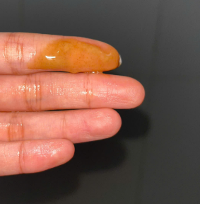
3 | Methol | - Tăng tỉ lệ nước mashing lên thêm 1 hl và Circulation lên từ 10 phút lên 20 phút: giảm độ nhớt: -> rút ngắn thời gian lọc: 30-40 phút - Tăng cánh khoáy từ 2% lên 5%-10%, Giảm thời gian không đáng kể, | -> Giảm độ nhớt có hiệu quả nhưng chưa nhiều | 2 | - Nâng tỉ lệ nước mashing lên và giảm nước Sparging tương ứng. Áp dụng thêm 2 hl |  | N/A | N/A | N/A | - Nâng nước ở step Foundation từ 2.2 hl lên 4.2 ah để Mashing (giảm nước sparging tương ứng -> Giảm độ nhớt | - Nâng nước ở step Foundation từ 2.2 hl lên 4.2 ah để Mashing (giảm nước sparging tương ứng -> Giảm độ nhớt
4 | Program | - Không thay đổi Recipe trong quá trình nấu Dark - Có thấy khác biệt ở step "Second wort 2 và 4" về cách control flow và cách nâng hạ cánh cào so với recipe lúc đầu mới sản xuất:: 1. Polygon flow rate [No.] 2. Polygon Rake height [No.]: -> Control đúng với Recipe hiện tại (polygon flow & Rake) - Tăng tốc độ cánh khoáy của LT (normal: 2%) |  | 4 | - Thay đổi thử chương trình như ban đầu - Áp dụng khi không còn phương pháp nào hữu hiệu hơn |  | - Tăng cánh khoáy lên: 2.2 % ở bước Second wort | - Tăng cánh khoáy lên: 3.5 % từ First - Second wort | - Tăng cánh khoáy lên: 3.5 % từ First - Second wort | - Tăng cánh khoáy lên: 2.2 % từ First - Second wort | - Tăng cánh khoáy lên: 2.2% từ First - Second wort |  |  |  |  | 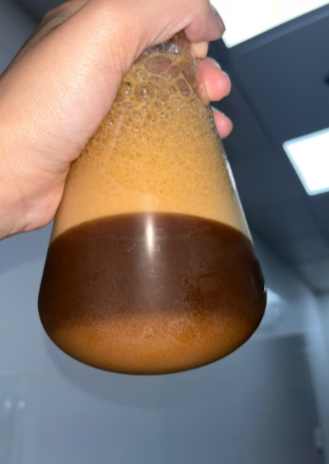 |  |  |  | 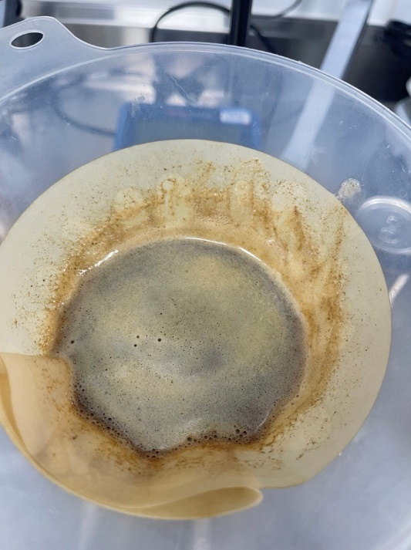 |  |  | 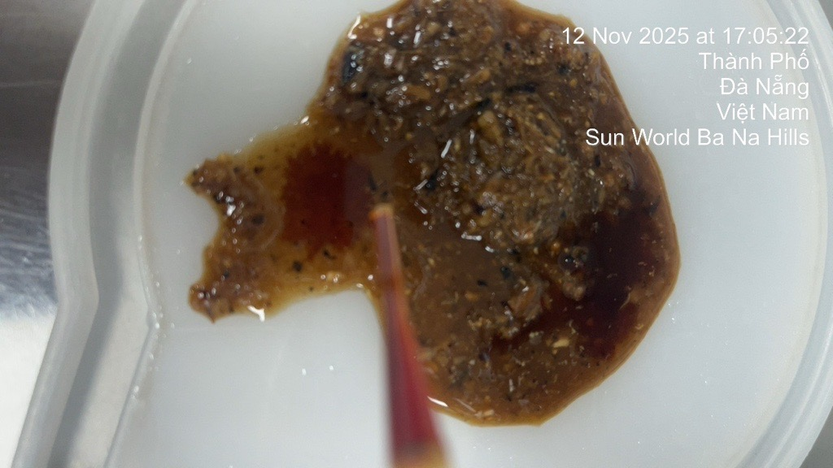 |  | 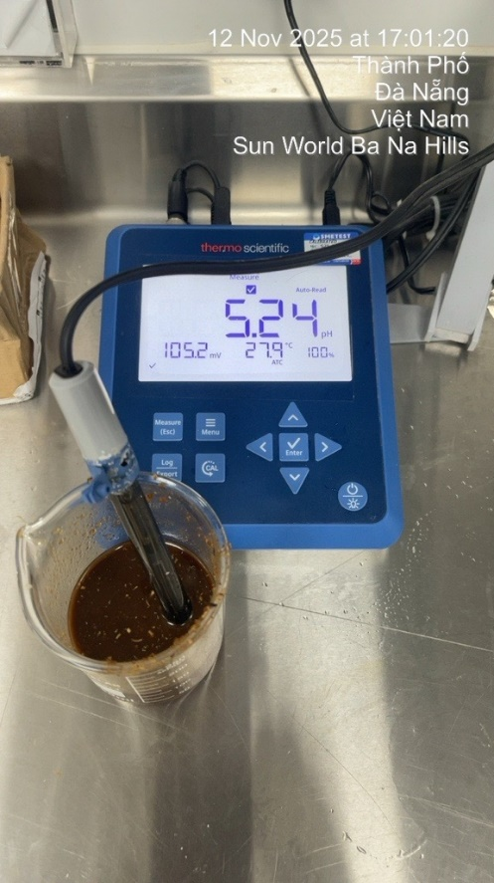
5 | Measure | - pH mash: 5.24 - Nhiệt độ mashing: Vẫn trong giới hạn setting - Iodine test: Ok |  | 3 | - Cân chỉnh nhiệt độ và time để cắt protein tốt hơn, nhiệt độ phân cắt protein từ 50-55oC/ 15-20 phút (thay vì 58oC). - Consider vì sẽ ảnh hưởng profile & Body của bia |  | - pH: 5.3 - Iodine: Ok
6 | How | - Lọc chậm ở Lauter Tun và khi lấy mẫu trong FST để Lọc thấy có lớp nhày sốp như cà phê sữa, gây cản trở quá trình Lọc (xem hình) |  |  |  |  | - Không còn tình trạng như café sữa trước đó
 |  |  |  |  | Total thời gian lọc |  | 10:40-14:20: 3h40p | 16:20-23:14: 6h55p | 4:25-11:47: 7h22p | 13:22-16:18: 2h56p | 13:22-18:18
 |  |  |  |  |  |  | 3:40:00 | 6:54:00 | 7:22:00 | 2:56:00 | 2:20:00
Kết Luận |  | Nộ dung
1 |  | - Recipe lọc có thay đổi ở Step "Second wort 2 và 4" về dòng và cách nâng hạ cào (xem recipe ở trên) |  |  |  |  | 10:40:00 | 16:20:00 | 4:25:00 | 13:22:00 | 17:49:00
2 |  | - Vừa đổi sàng dùng Lot/ Batch Pilsner mới ở mẽ 087 là bị khó lọc (Lô 88 tấn) -> Có thể do Pilsner malt chứa nhiều thành phần không mong muốn, gây độ nhớt cao và khó lọc và chế độ nấu chưa phù hợp gây ra |  |  |  |  | 14:20:00 | 23:14:00 | 11:47:00 | 16:18:00 | 20:09:00
3 |  | - Lượng chất nhày mịn gây cản trở quá trình lọc như hình bên khi lấy mẫu trong FST

